간트차트
프로젝트제목 |  |  | 차조심하조 | 차조심하조 (9월 1일~10월 8일) [진행률: 95%]
오늘날짜 |  |  | 2021-10-08 |  |  |  |  |  |  |  | 총 진행률 | 95% |  |  |  |  |  |  |  |  | x축 최소값 | x축 최대값
 |  |  |  | 계획 |  |  |  | 진행 |  |  |  |  |  |  |  |  |  |  |  |  | 44438 | 44487
진행업무 | 담당자 | 결과물 | 이전업무(선택사항) | 시작일 | 작업일수 | 경과일수 | 종료일 | 시작일 | 작업일수 | 경과일수 | 종료일 | 진행현황 | 진행일수 | 플롯차트 | 오늘 (10월 8일) | 플롯차트2 | 이전업무종료 | 이전업무단계(y) | 이전업무경과일 | 레이블
raw data 수집 및 feature 파악 | DS & DE | raw data 수집 완료 |  | 2021-09-01 | 2 |  | 2021-09-03 | 2021-09-01 | 2 | 2 | 2021-09-03 | 100% | 2 | 19.1 | 2021-10-08 | 19.5 | #N/A | #N/A | #N/A | raw data 수집 완료 [DS & DE]
사고다발지 3개년도 자료 수집 | DE | raw data 1차 완료 | raw data 수집 및 feature 파악 | 2021-09-06 | 3 |  | 2021-09-09 | 2021-09-06 | 3 | 3 | 2021-09-09 | 100% | 3 | 18.1 | 2021-10-08 | 18.5 | 2021-09-03 | 1 | -3.1 | raw data 1차 완료 [DE]
1차 raw data - 기초 통계분석 및 시각화 | DS | raw data 1차 분석 | raw data 수집 및 feature 파악 | 2021-09-06 | 4 |  | 2021-09-10 | 2021-09-06 | 4 | 4 | 2021-09-10 | 100% | 4 | 17.1 | 2021-10-08 | 17.5 | 2021-09-03 | 2 | -3.1 | raw data 1차 분석 [DS]
최종 raw data 구축 및 서버 업로드 | DE | raw data 구축 완료 | 사고다발지 3개년도 자료 수집 | 2021-09-10 | 3 |  | 2021-09-15 | 2021-09-10 | 3 | 5 | 2021-09-15 | 100% | 5 | 16.1 | 2021-10-08 | 16.5 | 2021-09-09 | 2 | -1.1 | raw data 구축 완료 [DE]
중간 멘토링 자료 준비 | DS & DE | 중간 멘토링 |  | 2021-09-10 | 2 |  | 2021-09-11 | 2021-09-10 | 2 | 1 | 2021-09-11 | 100% | 1 | 15.1 | 2021-10-08 | 15.5 | #N/A | #N/A | #N/A | 중간 멘토링 [DS & DE]
시계열 모델링 준비 & EDA | DS | EDA 완료 | 1차 raw data - 기초 통계분석 및 시각화 | 2021-09-13 | 2 |  | 2021-09-14 | 2021-09-13 | 2 | 3 | 2021-09-16 | 100% | 3 | 14.1 | 2021-10-08 | 14.5 | 2021-09-10 | 3 | -3.1 | EDA 완료 [DS]
시계열- 여러 modeling 수행 | DS | 최적 modeling 확정 | EDA 완료 | 2021-09-15 | 1 |  | 2021-09-23 | 2021-09-15 | 1 | 15 | 2021-09-30 | 80% | 12 | 13.1 | 2021-10-08 | 13.5 | #N/A | #N/A | #N/A | 최적 modeling 확정 [DS]
Spark 사용하여 스트리밍 환경 구축 | DE | 백엔드 완료 | 시계열- 여러 modeling 수행 | 2021-09-16 | 7 |  | 2021-09-24 | 2021-09-16 | 7 | 14 | 2021-09-30 | 100% | 14 | 12.1 | 2021-10-08 | 12.5 | 2021-09-30 | 1 | 13.9 | 백엔드 완료 [DE]
웹서비스 프로토타입 구체화 | DS & DE |  |  | 2021-09-25 | 1 |  | 2021-09-27 | 2021-09-25 | 1 | 6 | 2021-10-01 | 100% | 6 | 11.1 | 2021-10-08 | 11.5 | #N/A | #N/A | #N/A | [DS & DE]
웹서비스 모듈별 작업 | DS & DE | 프로토타입 완료 | 웹서비스 프로토타입 구체화 | 2021-09-28 | 3 |  | 2021-10-01 | 2021-09-28 | 3 | 6 | 2021-10-04 | 100% | 6 | 10.1 | 2021-10-08 | 10.5 | 2021-10-01 | 1 | 2.9 | 프로토타입 완료 [DS & DE]
멘토링 - 리허설 준비 | DS & DE | 멘토링 최종 피드백 | 프로토타입 완료 | 2021-10-01 | 1 |  | 2021-10-02 | 2021-10-01 | 1 |  | 2021-10-01 | 100% |  | 9.1 | 2021-10-08 | 9.5 | #N/A | #N/A | #N/A | 멘토링 최종 피드백 [DS & DE]
발표/웹서비스 수정 | DS & DE |  | 멘토링 - 리허설 준비 | 2021-10-04 | 2 |  | 2021-10-06 | 2021-10-04 | 2 | 2 | 2021-10-06 | 100% | 2 | 8.1 | 2021-10-08 | 8.5 | 2021-10-01 | 1 | -3.1 | [DS & DE]
포트폴리오/발표 준비 | DS & DE |  | 발표/웹서비스 수정 | 2021-10-06 | 2 |  | 2021-10-07 | 2021-10-06 | 2 | 1 | 2021-10-07 | 100% | 1 | 7.1 | 2021-10-08 | 7.5 | 2021-10-06 | 1 | -0.1 | [DS & DE]
발표 |  |  |  | 2021-10-08 | 1 |  | 2021-10-08 | 2021-10-08 | 1 | 1 | 2021-10-08 | 100% | 1 | 6.1 | 2021-10-08 | 6.5 | #N/A | #N/A | #N/A
 |  |  |  |  |  |  |  |  |  |  |  |  |  | #N/A | 2021-10-08 | #N/A | #N/A | #N/A | 0
 |  |  |  |  |  |  |  |  |  |  |  |  |  | #N/A | 2021-10-08 | #N/A | #N/A | #N/A | 0
 |  |  |  |  |  |  |  |  |  |  |  |  |  | #N/A | 2021-10-08 | #N/A | #N/A | #N/A | 0
 |  |  |  |  |  |  |  |  |  |  |  |  |  | #N/A | 2021-10-08 | #N/A | #N/A | #N/A | 0
 |  |  |  |  |  |  |  |  |  |  |  |  |  | #N/A | 2021-10-08 | #N/A | #N/A | #N/A | 0
 |  |  |  |  |  |  |  |  |  |  |  |  |  | 0.1 | 2021-10-08 | 0.5 | #N/A | #N/A | 0

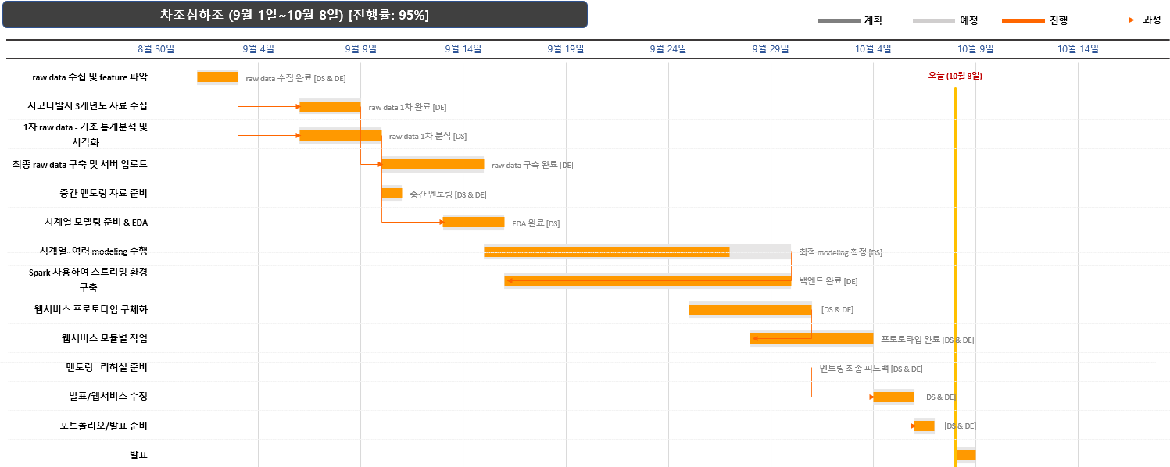
차조심하조 (9월 1일~10월 8일) [진행률: 95%]
 | 시작일 |  | 경과일수 |  | 계획 |  | 오늘 |  | 프로세스 |  | 레이블
raw data 수집 및 feature 파악 | 2021-09-01 | raw data 수집 및 feature 파악 | 2 | 2021-09-01 | 19.1 | 2021-10-08 | 19.1 | #N/A | 19.5 | 2021-09-03 | 19.5
사고다발지 3개년도 자료 수집 | 2021-09-06 | 사고다발지 3개년도 자료 수집 | 3 | 2021-09-06 | 18.1 | 2021-10-08 | 18.1 | 2021-09-03 | 18.5 | 2021-09-09 | 18.5
1차 raw data - 기초 통계분석 및 시각화 | 2021-09-06 | 1차 raw data - 기초 통계분석 및 시각화 | 4 | 2021-09-06 | 17.1 | 2021-10-08 | 17.1 | 2021-09-03 | 17.5 | 2021-09-10 | 17.5
최종 raw data 구축 및 서버 업로드 | 2021-09-10 | 최종 raw data 구축 및 서버 업로드 | 5 | 2021-09-10 | 16.1 | 2021-10-08 | 16.1 | 2021-09-09 | 16.5 | 2021-09-15 | 16.5
중간 멘토링 자료 준비 | 2021-09-10 | 중간 멘토링 자료 준비 | 1 | 2021-09-10 | 15.1 | 2021-10-08 | 15.1 | #N/A | 15.5 | 2021-09-11 | 15.5
시계열 모델링 준비 & EDA | 2021-09-13 | 시계열 모델링 준비 & EDA | 3 | 2021-09-13 | 14.1 | 2021-10-08 | 14.1 | 2021-09-10 | 14.5 | 2021-09-16 | 14.5
시계열- 여러 modeling 수행 | 2021-09-15 | 시계열- 여러 modeling 수행 | 15 | 2021-09-15 | 13.1 | 2021-10-08 | 13.1 | #N/A | 13.5 | 2021-09-30 | 13.5
Spark 사용하여 스트리밍 환경 구축 | 2021-09-16 | Spark 사용하여 스트리밍 환경 구축 | 14 | 2021-09-16 | 12.1 | 2021-10-08 | 12.1 | 2021-09-30 | 12.5 | 2021-09-30 | 12.5
웹서비스 프로토타입 구체화 | 2021-09-25 | 웹서비스 프로토타입 구체화 | 6 | 2021-09-25 | 11.1 | 2021-10-08 | 11.1 | #N/A | 11.5 | 2021-10-01 | 11.5
웹서비스 모듈별 작업 | 2021-09-28 | 웹서비스 모듈별 작업 | 6 | 2021-09-28 | 10.1 | 2021-10-08 | 10.1 | 2021-10-01 | 10.5 | 2021-10-04 | 10.5
멘토링 - 리허설 준비 | 2021-10-01 | 멘토링 - 리허설 준비 |  | 2021-10-01 | 9.1 | 2021-10-08 | 9.1 | #N/A | 9.5 | 2021-10-01 | 9.5
발표/웹서비스 수정 | 2021-10-04 | 발표/웹서비스 수정 | 2 | 2021-10-04 | 8.1 | 2021-10-08 | 8.1 | 2021-10-01 | 8.5 | 2021-10-06 | 8.5
포트폴리오/발표 준비 | 2021-10-06 | 포트폴리오/발표 준비 | 1 | 2021-10-06 | 7.1 | 2021-10-08 | 7.1 | 2021-10-06 | 7.5 | 2021-10-07 | 7.5
발표 | 2021-10-08 | 발표 | 1 | 2021-10-08 | 6.1 | 2021-10-08 | 6.1 | #N/A | 6.5 | 2021-10-08 | 6.5
 |  |  |  |  | #N/A | 2021-10-08 | #N/A | #N/A | #N/A |  | #N/A
 |  |  |  |  | #N/A | 2021-10-08 | #N/A | #N/A | #N/A |  | #N/A
 |  |  |  |  | #N/A | 2021-10-08 | #N/A | #N/A | #N/A |  | #N/A
 |  |  |  |  | #N/A | 2021-10-08 | #N/A | #N/A | #N/A |  | #N/A
 |  |  |  |  | #N/A | 2021-10-08 | #N/A | #N/A | #N/A |  | #N/A
 |  |  |  |  | 0.1 | 2021-10-08 | 0.1 | #N/A | 0.5 |  | 0.5
계획
예정
진행
과정

